캐릭터UI
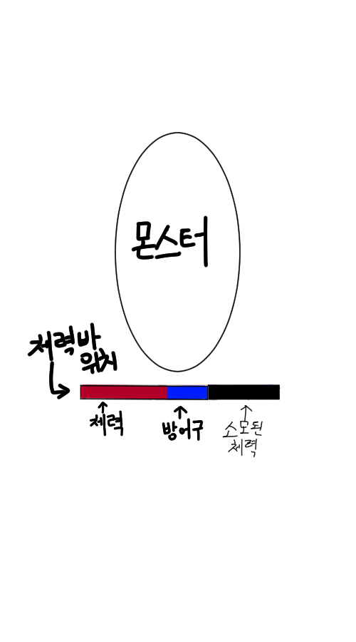
UI

기본 몬스터 UI
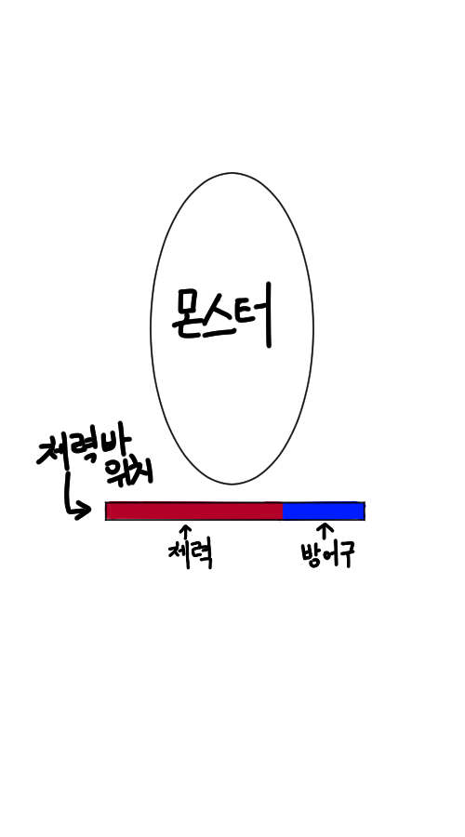

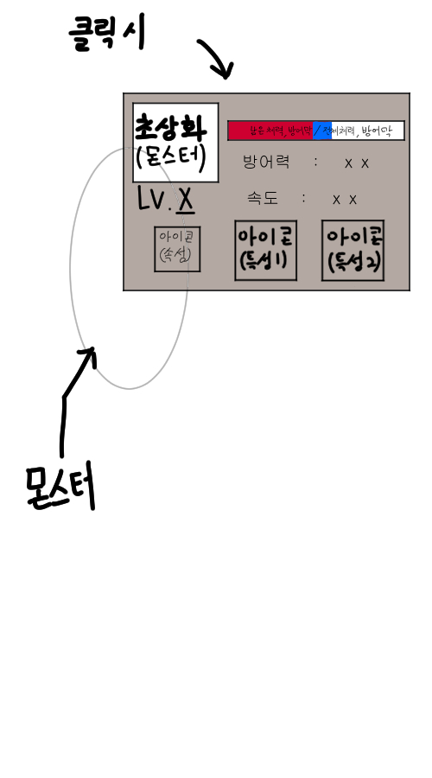
몬스터 클릭시 UI

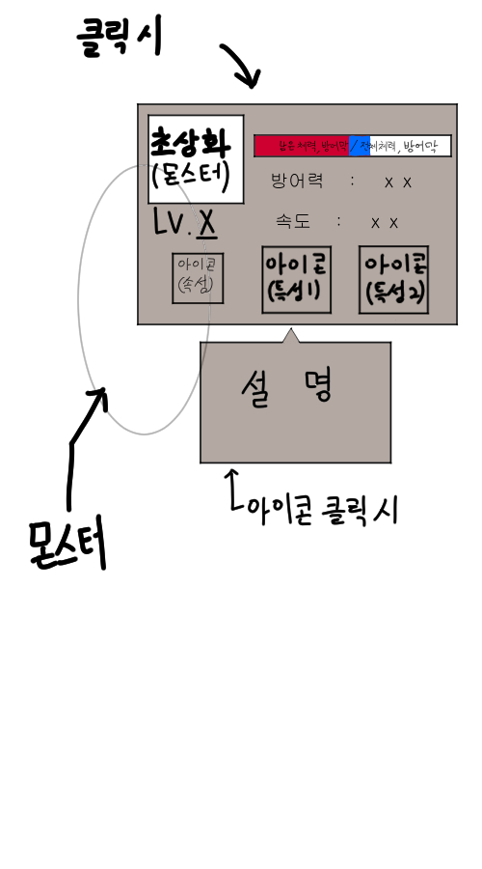
아이콘 클릭시

캐릭터 종류
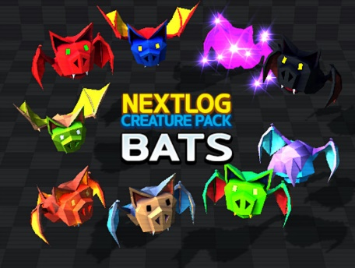
흡혈박쥐
 | 등장 라운드 : 1~10


괴물버섯
 | 등장 라운드 : 6~15

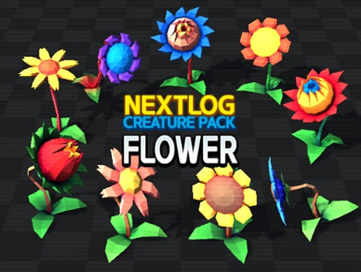
식인꽃
 | 등장 라운드 : 11~20


어인
 | 등장 라운드 : 16~25


슬라임
 | 등장 라운드 : 21~30


유령해적
 | 등장 라운드 : 26~ 35

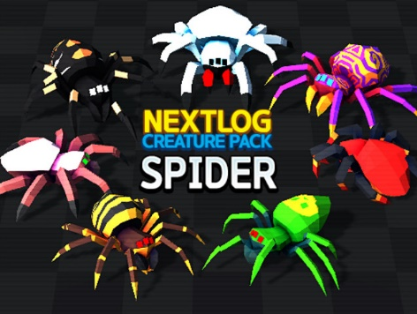
거대식인거미
 | 등장 라운드 : 31~40


곰
 | 등장 라운드 : 36~45

45라운드 이후 : 모든 몬스터가 출현 *레벨은 전부 5로 고정된다.

